cđ 4 cánh fix rời 2 đố
SẢN XUẤT - THUONG MẠI DNTN SX-TM NGUYỄN TRÌNH
Đ/C : Nguyễn Đáng, khóm 10, phường 9, tp. Trà Vinh, Trà Vinh - SĐT : 0903794531
DỰ ÁN : TUYẾT
CHỦ ĐẦU TƯ : ANH CHỊ KHÁCH HÀNG
HỒ SƠ LẮP RÁP CỬA NHÔM KÍNH - SỐ HIỆU [1]
Tên cửa |  |  | 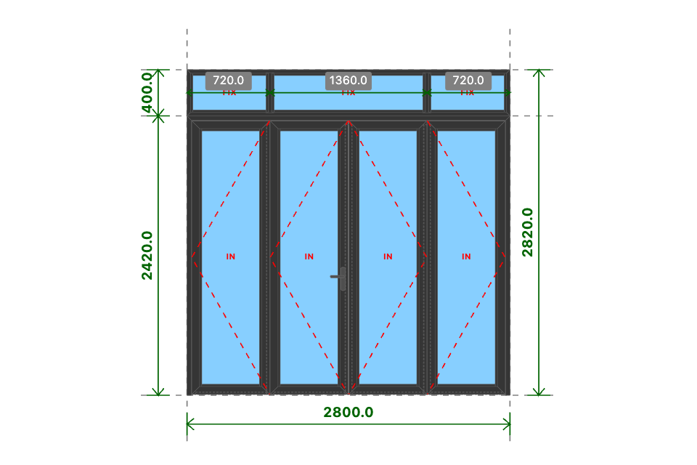
CĐ 4 CÁNH FIX RỜI 2 ĐỐ
Kích thước
2800x2820 (mm)
Số lượng
1 BỘ
Hệ nhôm
Xingfa Quảng Đông hệ 55
Phụ kiện
Theo báo giá
THỐNG KÊ THANH NHÔM - NHỰA
STT | Mã hiệu | Tên cây nhôm |  | Dài(mm) | Cắt 2 đầu | Số lượng | TL(kg) | Kiểm
1 | C3300 | nẹp nối khung |  | 2800 | |===| | 1 | 0.97
2 | C3328 | khung bao cửa đi mở quay |  | 2800 | /===\ | 1 | 3.52
3 | C3328 | khung bao cửa đi mở quay |  | 2419 | |===\ | 1 | 3.04
4 | C3328 | khung bao cửa đi mở quay |  | 2419 | /===| | 1 | 3.04
5 | C3332 | cánh cửa đi mở quay trong |  | 675 | /===\ | 8 | 7.79
6 | C3332 | cánh cửa đi mở quay trong |  | 2370 | /===\ | 8 | 27.34
7 | C3295 | nẹp cánh |  | 2234 | |===| | 8 | 4.84
8 | C3295 | nẹp cánh |  | 501 | |===| | 8 | 1.09
9 | C22903 | đố động cửa đi |  | 2337 | |===| | 3 | 6.25
10 | C22900 | ốp chân cánh không ngưỡng |  | 614 | |===| | 4 | 1.17
11 | C3209 | khung bao vách |  | 2800 | /===\ | 2 | 4.49
12 | C3209 | khung bao vách |  | 399 | /===\ | 2 | 0.64
13 | C3203 | đố chia vách |  | 347 | |===| | 2 | 0.66
14 | C3295 | nẹp vách |  | 337 | |===| | 6 | 0.55
15 | C3295 | nẹp vách |  | 636 | |===| | 4 | 0.69
16 | C3295 | nẹp vách |  | 1292 | |===| | 2 | 0.7
 |  | Tổng cộng : |  |  |  |  | 66.78
THỐNG KÊ KÍNH
STT | Mã hiệu | Loại kính |  | Rộng(mm) | Cao(mm) | Số lượng | DT(m2) | Kiểm
1 | CL8 | Kính trắng CL 8ly |  | 533 | 2228 | 4 | 4.75
2 | CL8 | Kính trắng CL 8ly |  | 668 | 331 | 2 | 0.44
3 | CL8 | Kính trắng CL 8ly |  | 1324 | 331 | 1 | 0.44
 |  | Tổng cộng : |  |  |  |  | 5.63
THỐNG KÊ PHỤ KIỆN CHÍNH
STT | Nhãn hiệu | Tên phụ kiện |  |  | ĐVT | Mã hiệu | Số lượng | Kiểm
1 |  | Ke tăng cứng |  |  | cái |  | 38
2 |  | Ke vĩnh cữu 31x41 (cửa đi mở quay XF55) |  |  | cái |  | 18
3 | DRAHO TT | Tay nắm gạt cửa đi - DRAHO TT |  |  | cặp |  | 1
4 | DRAHO TT | Thân khóa đa điểm - DRAHO TT |  |  | cái |  | 1
5 | DRAHO TT | Lõi khóa 2 đầu chìa - DRAHO TT |  |  | cái |  | 1
6 | DRAHO TT | Miệng khóa - DRAHO TT |  |  | cái |  | 1
7 | DRAHO TT | Đầu nối chuyển động - DRAHO TT |  |  | cái |  | 2
8 | DRAHO TT | Vấu hãm 2-4 cánh - DRAHO TT |  |  | cái |  | 2
9 | DRAHO TT | Chốt bật 320 - DRAHO TT |  |  | cái |  | 3
10 | DRAHO TT | Đầu chốt cánh phụ - DRAHO TT |  |  | cái |  | 6
11 | DRAHO TT | Hố chốt - DRAHO TT |  |  | cái |  | 3
12 | DRAHO TT | Bản lề lá 4D (khung và cánh) - DRAHO TT |  |  | cái |  | 6
13 | DRAHO TT | Bản lề lá 4D (cánh và cánh) - DRAHO TT |  |  | cái |  | 6
14 |  | Ke vĩnh cữu 14x51 2 vít (khung vách - khung cửa lùa XF55) |  |  | cái |  | 4
15 |  | Pát liên kết đố chia vách XF55 |  |  | cái |  | 4
THỐNG KÊ VẬT TƯ PHỤ
STT | Nhãn hiệu | Tên Vật Tư |  |  | ĐVT | Mã hiệu | Số lượng | Kiểm
1 |  | Nắp bịt đố động cửa đi (các loại) |  |  | cái |  | 3
2 |  | Nắp bịt ốp chân cánh (các loại) |  |  | cái |  | 5
3 |  | VTP Cửa đi mở quay 4 cánh (gioăng - nêm - keo - vít) |  |  | m2 |  | 6.5
4 |  | VTP ô vách (gioăng - nêm - keo - vít) |  |  | m2 |  | 0.91

cđ trong 1 cánh
SẢN XUẤT - THUONG MẠI DNTN SX-TM NGUYỄN TRÌNH
Đ/C : Nguyễn Đáng, khóm 10, phường 9, tp. Trà Vinh, Trà Vinh - SĐT : 0903794531
DỰ ÁN : TUYẾT
CHỦ ĐẦU TƯ : ANH CHỊ KHÁCH HÀNG
HỒ SƠ LẮP RÁP CỬA NHÔM KÍNH - SỐ HIỆU [2]
Tên cửa |  |  | 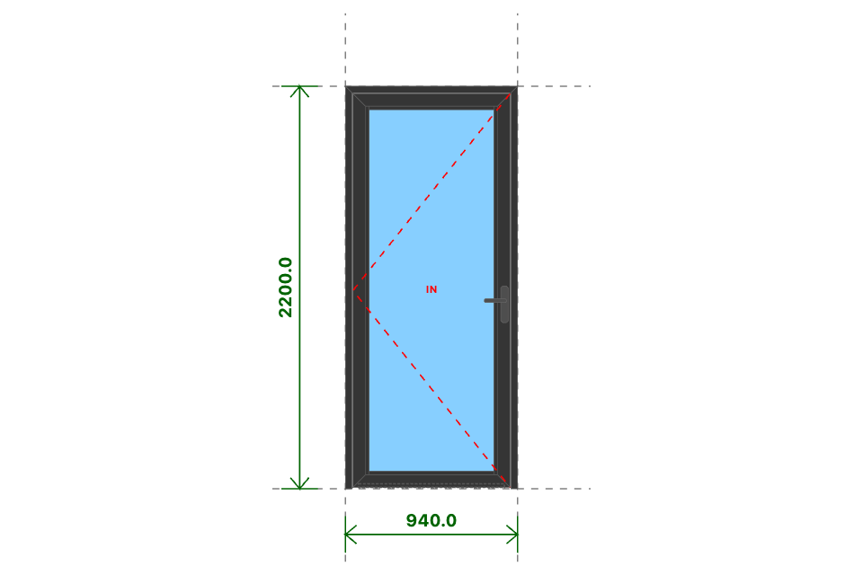
CĐ TRONG 1 CÁNH
Kích thước
940x2200 (mm)
Số lượng
3 BỘ
Hệ nhôm
Xingfa Quảng Đông hệ 55
Phụ kiện
Theo báo giá
THỐNG KÊ THANH NHÔM - NHỰA
STT | Mã hiệu | Tên cây nhôm |  | Dài(mm) | Cắt 2 đầu | Số lượng | TL(kg) | Kiểm
1 | C3328 | khung bao cửa đi mở quay |  | 940 | /===\ | 3 | 3.54
2 | C3328 | khung bao cửa đi mở quay |  | 2200 | |===\ | 3 | 8.3
3 | C3328 | khung bao cửa đi mở quay |  | 2200 | /===| | 3 | 8.3
4 | C3332 | cánh cửa đi mở quay trong |  | 858 | /===\ | 6 | 7.42
5 | C3332 | cánh cửa đi mở quay trong |  | 2151 | /===\ | 6 | 18.61
6 | C3295 | nẹp cánh |  | 2015 | |===| | 6 | 3.28
7 | C3295 | nẹp cánh |  | 684 | |===| | 6 | 1.11
8 | C22900 | ốp chân cánh không ngưỡng |  | 797 | |===| | 3 | 1.14
 |  | Tổng cộng : |  |  |  |  | 51.7
THỐNG KÊ KÍNH
STT | Mã hiệu | Loại kính |  | Rộng(mm) | Cao(mm) | Số lượng | DT(m2) | Kiểm
1 | CL8_M | Kính mờ CL 8ly |  | 716 | 2009 | 3 | 4.32
 |  | Tổng cộng : |  |  |  |  | 4.32
THỐNG KÊ PHỤ KIỆN CHÍNH
STT | Nhãn hiệu | Tên phụ kiện |  |  | ĐVT | Mã hiệu | Số lượng | Kiểm
1 |  | Ke tăng cứng |  |  | cái |  | 30
2 |  | Ke vĩnh cữu 31x41 (cửa đi mở quay XF55) |  |  | cái |  | 18
3 | DRAHO TT | Bản lề lá 4D (khung và cánh) - DRAHO TT |  |  | cái |  | 9
4 | DRAHO TT | Tay nắm gạt cửa đi - DRAHO TT |  |  | cặp |  | 3
5 | DRAHO TT | Thân khóa đơn điểm - DRAHO TT |  |  | cái |  | 3
6 | DRAHO TT | Lõi khóa 1 đầu chìa núm xoay mở trong - DRAHO TT |  |  | cái |  | 3
7 | DRAHO TT | Miệng khóa - DRAHO TT |  |  | cái |  | 3
THỐNG KÊ VẬT TƯ PHỤ
STT | Nhãn hiệu | Tên Vật Tư |  |  | ĐVT | Mã hiệu | Số lượng | Kiểm
1 |  | Nắp bịt ốp chân cánh (các loại) |  |  | cái |  | 6
2 |  | VTP Cửa đi mở quay 1 cánh (gioăng - nêm - keo - vít) |  |  | m2 |  | 5.64

cs lùa 4 cánh
SẢN XUẤT - THUONG MẠI DNTN SX-TM NGUYỄN TRÌNH
Đ/C : Nguyễn Đáng, khóm 10, phường 9, tp. Trà Vinh, Trà Vinh - SĐT : 0903794531
DỰ ÁN : TUYẾT
CHỦ ĐẦU TƯ : ANH CHỊ KHÁCH HÀNG
HỒ SƠ LẮP RÁP CỬA NHÔM KÍNH - SỐ HIỆU [3]
Tên cửa |  |  | 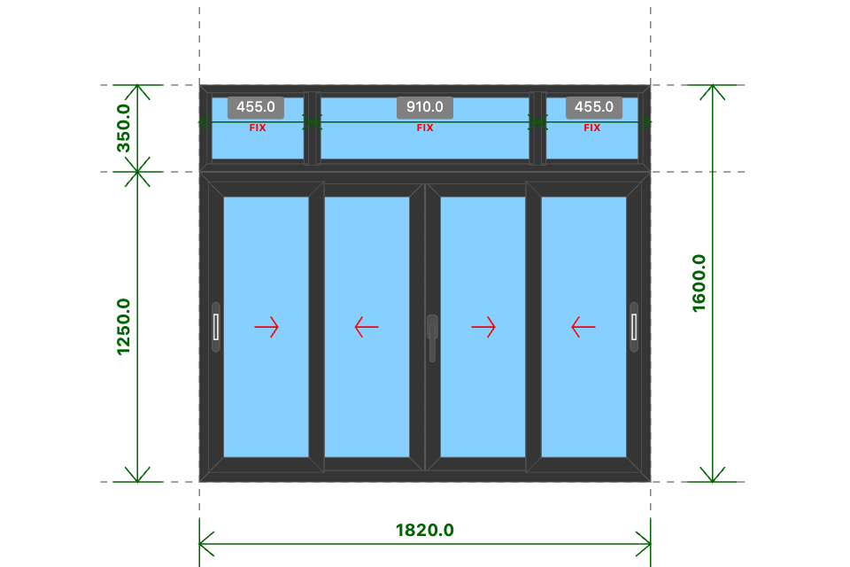
CS LÙA 4 CÁNH
Kích thước
1820x1600 (mm)
Số lượng
5 BỘ
Hệ nhôm
Xingfa Quảng Đông hệ 55
Phụ kiện
Theo báo giá
THỐNG KÊ THANH NHÔM - NHỰA
STT | Mã hiệu | Tên cây nhôm |  | Dài(mm) | Cắt 2 đầu | Số lượng | TL(kg) | Kiểm
1 | C3300 | nẹp nối khung |  | 1820 | |===| | 5 | 3.16
2 | D23151 | khung bao cửa sổ trượt |  | 1820 | /===\ | 10 | 17.27
3 | D23151 | khung bao cửa sổ trượt |  | 1249 | /===\ | 10 | 11.85
4 | D23156 | cánh cửa sổ trượt |  | 466 | /===\ | 40 | 17.44
5 | D23156 | cánh cửa sổ trượt |  | 1172 | /===\ | 40 | 43.88
6 | D23157 | ốp móc cánh cửa sổ trượt |  | 1172 | |===| | 20 | 8.56
7 | D23158 | đối đầu cửa đi trượt |  | 1172 | |===| | 5 | 1.34
8 | C3209 | khung bao vách |  | 1820 | /===\ | 10 | 14.6
9 | C3209 | khung bao vách |  | 349 | /===\ | 10 | 2.8
10 | C3203 | đố chia vách |  | 297 | |===| | 10 | 2.83
11 | C3295 | nẹp vách |  | 287 | |===| | 30 | 2.33
12 | C3295 | nẹp vách |  | 371 | |===| | 20 | 2.01
13 | C3295 | nẹp vách |  | 842 | |===| | 10 | 2.28
 |  | Tổng cộng : |  |  |  |  | 130.34
THỐNG KÊ KÍNH
STT | Mã hiệu | Loại kính |  | Rộng(mm) | Cao(mm) | Số lượng | DT(m2) | Kiểm
1 | CL8 | Kính trắng CL 8ly |  | 368 | 1074 | 20 | 7.91
2 | CL8 | Kính trắng CL 8ly |  | 403 | 281 | 10 | 1.13
3 | CL8 | Kính trắng CL 8ly |  | 874 | 281 | 5 | 1.23
 |  | Tổng cộng : |  |  |  |  | 10.27
THỐNG KÊ PHỤ KIỆN CHÍNH
STT | Nhãn hiệu | Tên phụ kiện |  |  | ĐVT | Mã hiệu | Số lượng | Kiểm
1 |  | Ke vĩnh cữu 14x51 2 vít (khung vách - khung cửa lùa XF55) |  |  | cái |  | 40
2 |  | Ke vĩnh cữu 14x25 (cánh cửa lùa hệ 55) |  |  | cái |  | 80
3 | DRAHO | Bản lề chữ A mở quay 10 in - DRAHO |  |  | cái |  | 5
4 |  | Ke tăng cứng |  |  | cái |  | 20
5 |  | Pát liên kết đố chia vách XF55 |  |  | cái |  | 20
THỐNG KÊ VẬT TƯ PHỤ
STT | Nhãn hiệu | Tên Vật Tư |  |  | ĐVT | Mã hiệu | Số lượng | Kiểm
1 |  | Đệm chống nhấc cánh |  |  | cái |  | 10
2 |  | Đệm chống rung (lắp cánh) |  |  | cái |  | 30
3 |  | Đệm chống rung (lắp khung) |  |  | cái |  | 30
4 |  | VTP Cửa sổ trượt 4 cánh (gioăng - nêm - keo - vít) |  |  | m2 |  | 9.98
5 |  | VTP ô vách (gioăng - nêm - keo - vít) |  |  | m2 |  | 2.44

